功能&逻辑
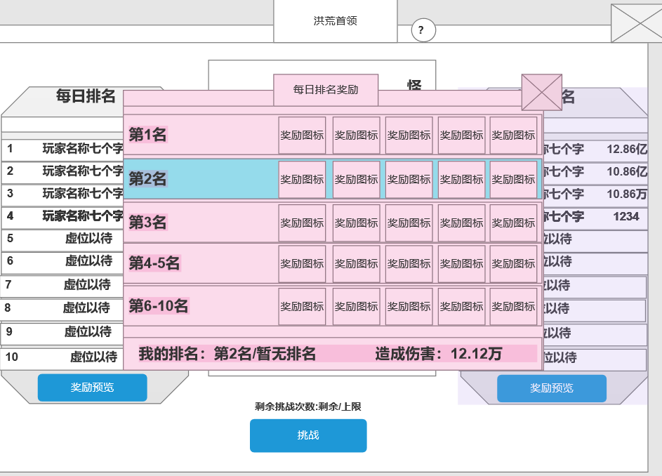
洪荒首领玩法

 | 功能入口 |  |  |  |  | 洪荒首领基本规则
 |  |  |  |  |  | 1.设计目的是什么
 | 1.主界面点击【洪荒首领】图标进入 |  |  |  |  | ▶ | 添加稀有道具投放
 |  |  |  |  |  | 2.解锁方式
 |  |  |  |  |  | ▶ | 玩家到达指定角色等级和转生等级后开放。

 |  |  |  |  |  | 3.基本规则
 |  |  |  |  |  | ▶ | 每日有进入次数限制，次数限制0点重置
 |  |  |  |  |  | ▶ | 通过每日/每周记录对首领造成的伤害进行排名，通过排名发放邮件奖励
 |  |  |  |  |  | ▶ | 每日0点/每周一0点，发放奖励时，每日/每周伤害排名信息数据清除
 |  |  |  |  |  | ▶ | 怪物信息：攻低防高血高
 |  |  |  |  |  | ▶
 |  |  |  |  |  | 4.数值节奏
 |  | 参考图标 |  |  |  | ▶ | 所有怪物和BOSS，在开放的时候，都可以打得过，只是快慢的区别。
 | 洪荒首领【当前为示例】
1
5
3
4

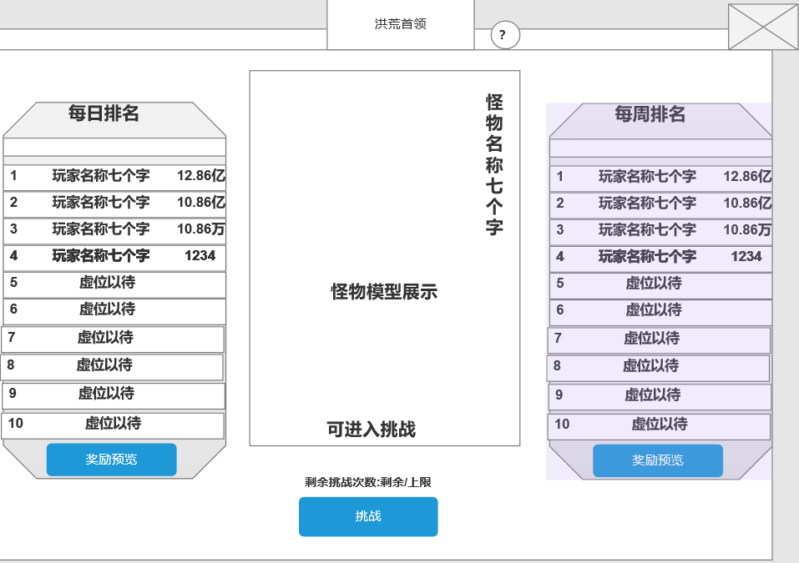
2
 |  |  | 1 | 页签名称 | 1 | 页签名称
 |  |  | ▶ | 显示页签名称 | ▶ | 显示页签名称
 |  |  | ▶ | 系统说明按钮 | ▶ | 系统说明按钮，点击出现系统说明框
 |  |  | 2 | 每日排名 | ▶ | 主线任务或等级开放
 |  |  | ▶ | 记录显示玩家对boss造成的每日伤害总数 | 2 | 每日排名
 |  |  | ▶ | 只需记录50名玩家，超过50名不显示 | ▶ | 记录显示玩家对boss造成的每日伤害总数
 |  |  |  | 若玩家未上榜，则显示文字：虚位以待 | ▶ | 只需记录50名玩家，超过50名不显示
 |  |  | ▶ | 需有上下滑动效果 |  | 若玩家未上榜，则显示文字：虚位以待
 |  |  | ▶ | 点击“奖励预览”按钮时，弹出每日/每周排名奖励窗口 | ▶ | 排名顺序：按照伤害大小，从大到小进行排序
 |  |  |  |  |  | 若伤害相同时，按照时间进行排序
 |  |  |  |  | ▶ | 需有上下滑动效果
 |  |  | 3 | 怪物信息栏 | ▶ | 每日0点重置每日伤害排名(玩家信息，伤害信息)
 |  |  | ▶ | 显示怪物的模型信息和怪物名称信息
 |  |  | ▶ | 显示每日的剩余挑战次数
 |  |  | ▶ | 若当前有可进入次数，则显示：可进入挑战 | 3 | 怪物信息栏
 |  |  |  | 若无挑战次数，则文字消失 | ▶ | 显示怪物的模型信息和怪物名称信息
 |  |  |  |  | ▶ | 显示每日的剩余挑战次数
 |  |  | 4 | 每周排名 |  | 挑战次数：每日有N次可进入次数，次数正常配置
 |  |  | ▶ | 记录显示玩家对boss造成的每周伤害总数 |  | 次数消耗：挑战时间结束、怪物死亡、玩家被击败、都消耗次数
 |  |  | ▶ | 只需记录50名玩家，超过50名不显示 |  | 提前退出，离线，均不算副本结算，不计挑战次数
 |  |  |  | 若玩家未上榜，则显示文字：虚位以待 | ▶ | 剩余挑战次数：剩余次数/每日次数上限
 |  |  | ▶ | 需有上下滑动效果 | ▶ | 次数重置：每日0点次数重置
 |  |  |  |  | ▶ | 消耗次数时记录玩家对boss造成的伤害
 |  |  |  |  |  | 每日排名：记录每日玩家对boss造成的总伤害
 |  |  | 5 | 功能关闭按钮 |  | 每周排名：记录玩家每周对boss造成的总伤害
 |  |  | ▶ | 点击关闭功能 | ▶ | 奖励相关
 |  |  |  |  |  | 奖励分为每日排名奖励和每周排名奖励，通过排名发放相关奖励
 |  |  |  |  | ▶ | 奖励发放时间
 |  |  |  |  |  | 每日奖励发放：每日0点结算发放每日排名奖励
 |  |  |  |  |  | 每周奖励发放：每周一0点结算发放每周排名奖励
 |  |  |  |  | ▶ | 邮件内容
 |  |  |  |  |  | 标题：洪荒首领每日排名奖励
 |  |  |  |  |  | 邮件内容：尊敬的玩家，您在洪荒首领中对首领造成了xxxxxx点伤害。每日排名中达到了第xx名，这是您的奖励，请查收。

 |  |  |  |  |  | 标题：洪荒首领每周排名奖励
 |  |  |  |  |  | 邮件内容：尊敬的玩家，您在洪荒首领中对首领造成了xxxxxx点伤害。每周排名中达到了第xx名，这是您的奖励，请查收。

 | 洪荒首领排名奖励窗口【当前为示例】

1

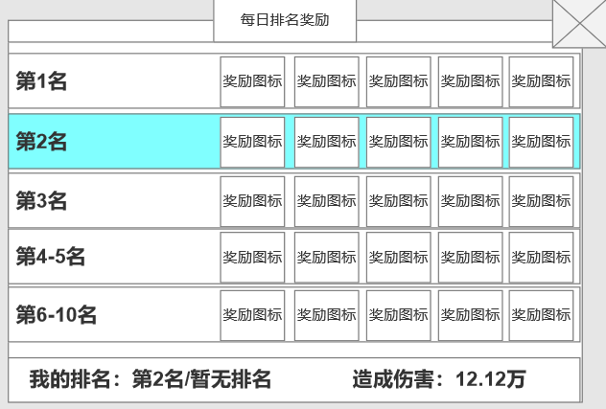

 |  |  | 1 | 每日/每周排名奖励
 |  |  | ▶ | 显示排名的奖励
 |  |  | ▶ | 排名信息支持上下滑动
 |  |  | ▶ | 奖励信息支持左右滑动
 |  |  |  | 点击奖励道具图标弹出道具tis
 |  |  | ▶ | 显示玩家的名称奖励(高亮效果)
 |  |  |  | 如：若玩家当前是第二名，则第二名的奖励框显示高亮
 |  |  |  | 若玩家当前的名称是第8名，则第6-10名的奖励框显示高亮

 |  |  | 2 | 玩家的排名及伤害信息
 |  |  | ▶ | 显示玩家的当前排名，若未上榜则显示：暂无排名
 |  |  | ▶ | 显示玩家每日/每周对boss造成的伤害
 |  |  |  | 若未造成伤害则显示：0

2

 |  | 副本内右侧边栏信息

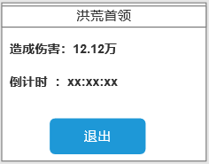
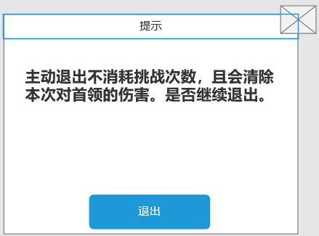
 |  |  | ▶ | 若玩家提前退出(倒计时时间内)
 |  |  |  | 点击退出按钮弹出提示框

 |  | 排名奖励窗和功能框大小对比

功能美需
UI需求

 | 序号 | 类型 | 对应界面 | 内容 | 功能需求 | 策划建议 | 参考图
 | 1 | UI | 洪荒首领界面 | 洪荒首领界面 | 详见界面功能设计
 | 2 | UI
 | 3 | UI
 | 4 | UI
 | 5 | UI
 | 6 | UI
 | 7 | UI
 | 8 | UI
 | 9 | UI
 | 10 | UI
 | 11 | UI
 | 12 | UI
 | 13 | UI
 | 14 | UI
 | 15 | UI
 | 16 | UI
 | 17 | UI
 | 18 | UI
 | 19 | UI

背景图需求

 | 序号 | 类型 | 对应界面 | 内容 | 功能需求 | 策划建议 | 参考图
 | 1 | 2D原画 | 元素圣地界面 |  | 元素圣地背景图，需有位置放置怪物模型
 | 3 | 2D原画
 | 4 | 2D原画
 | 5 | 2D原画
 | 6 | 2D原画

道具图标需求

 | 序号 | 类型 | 图标需求 | 内容描述 | 功能需求 | 尺寸需求 | 参考图

动效需求

 | 序号 | 类型 | 内容 | 描述 | 功能需求 | 策划建议 | 参考图
 | 1
 | 2

其他 （ICON，模型，表情等）

 | 序号 | 类型 | 内容 | 描述 | 功能需求 | 策划建议 | 参考图
 | 1 | ICON | 怪物头上的体力消耗文字 | 怪物头上的体力消耗文字 | 怪物头上的体力消耗文字 |  | 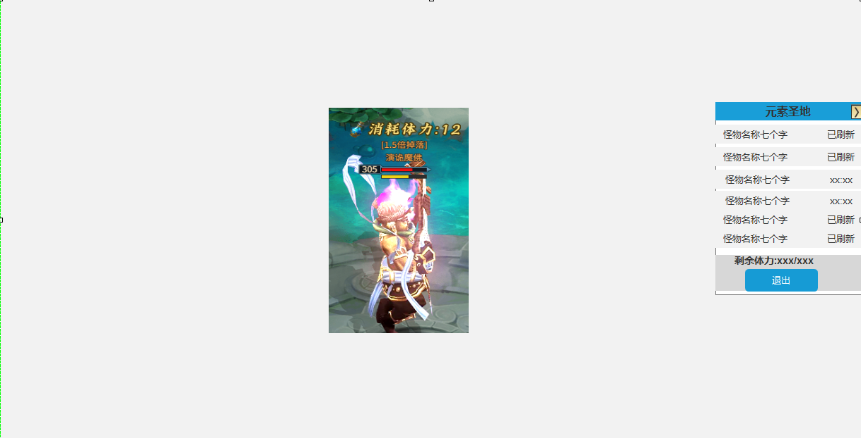
 | 2 | ICON | 体力道具图标 | 体力道具图标，可以是瓶，或者是一个闪电图标 |  |  | 
 | 3 | ICON | 体力数字 | 需0到9，方便程序灵活搭配，不需要红色元素 | 需0到9，方便程序灵活搭配，不需要红色元素
 | 4
 | 5
 | 6
 | 7
 | 8
 | 9
 | 10
 | 11
 | 12
 | 13
 | 14
 | 15
 | 16
 | 17
 | 18
 | 19

参考图
